DEMOGRAFIA I MERCAT LABORAL
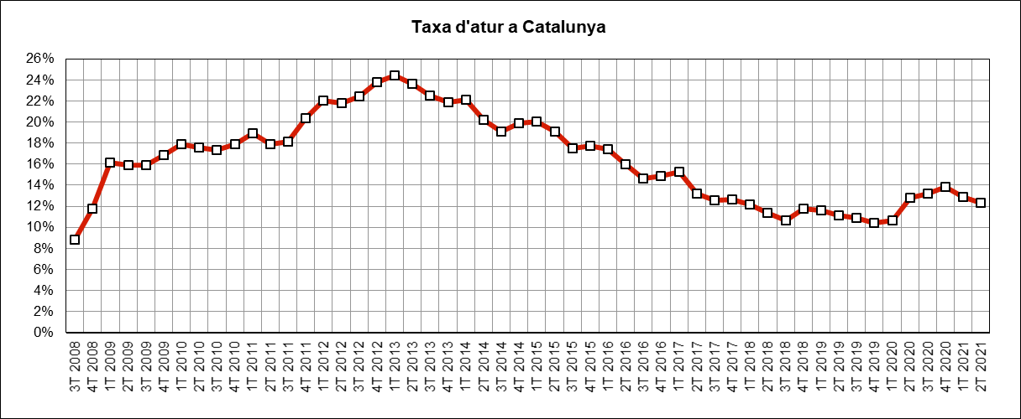
 | INDICADORS DE MOBILITAT I CONJUNTURA 2Q del 2021

 | Catalunya

Demografia i mercat laboral
 | Període | 2021 | 2020 | variació 2021-2020 |  | Àmbit | Font
 |  |  |  | en xifres absolutes | en %
Població a 1 de gener (milers) | 1gen21 - 1 gen20 | 7,717 | 7,727 | -10 | -0.1% | Catalunya | Idescat | =
Actius (milers) | 2T21-2T20 | 3,896 | 3,700 | 195 | 5.3% | Catalunya | INE (EPA) | g
Ocupats (milers) | 2T21-2T20 | 3,417 | 3,228 | 190 | 5.9% | Catalunya | INE (EPA) | g
Aturats (milers) | 2T21-2T20 | 479 | 473 | 6 | 1.2% | Catalunya | INE (EPA) | g
Taxa d'atur (aturats/actius) | 2T21-2T20 | 12.3% | 12.8% | -0.5 | -3.9% | Catalunya | INE (EPA) | f

IPC
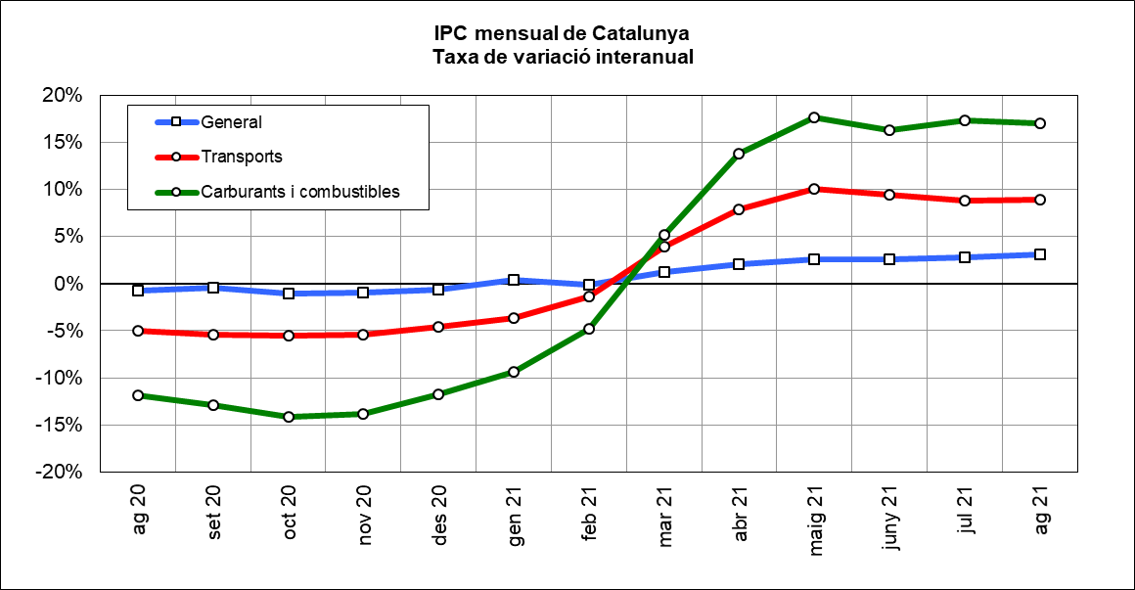
 | INDICADORS DE MOBILITAT I CONJUNTURA 2Q del 2021

 | Catalunya

Index de preus al consum
 | Període | 2021 | 2020 | variació 2021-2020 |  | Àmbit | Font
 |  |  |  | en xifres absolutes | en %
IPC general Estat | ago21-ago20 | 107.0 | 103.6 | 3.4 | 3.3% | Estat | INE | g
IPC general Catalunya | ago21-ago20 | 107.4 | 104.1 | 3.2 | 3.1% | Catalunya | INE | g
IPC transports Catalunya | ago21-ago20 | 113.7 | 104.4 | 9.3 | 8.9% | Catalunya | INE | g
IPC carburants i combustibles Catalunya | ago21-ago20 | 119.9 | 102.6 | 17.4 | 17.0% | Catalunya | INE | g

PREUS DELS CARBURANTS
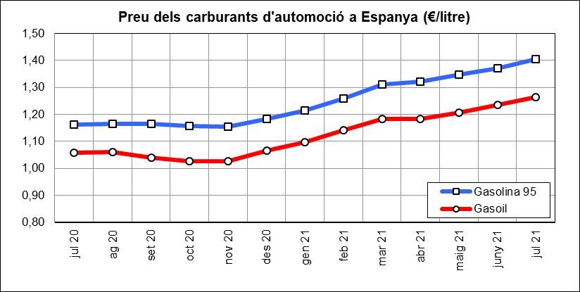
 | INDICADORS DE MOBILITAT I CONJUNTURA 2Q del 2021

 | Catalunya

Preu del petroli
 | Període | 2021 | 2020 | variació 2021-2020 |  | Àmbit | Font
 |  |  |  | en xifres absolutes | en %
Preu del petroli ($/barril BRENT) | ago21-ago20 | 70 | 44 | 25.8 | 58.2% | Món | FMI, elaboració indexmundi | g
Preu del petroli (€/barril BRENT) | ago21-ago20 | 59 | 37 | 22.1 | 59.0% | Món | FMI, elaboració indexmundi | g

Preu de carburants d'automoció
 | Període | 2021 | 2020 | variació 2021-2020 |  | Àmbit | Font
 |  |  |  | en xifres absolutes | en %
Preu de la gasolina 95 I.O. (€/litre) | jul21-jul20 | 1.41 | 1.16 | 0.24 | 21.0% | Estat | CORES | g
Preu del gasoil d'automoció (€/litre) | jul21-jul20 | 1.26 | 1.06 | 0.21 | 19.5% | Estat |  | g

CONSUM I EMISSIONS CARBURANTS
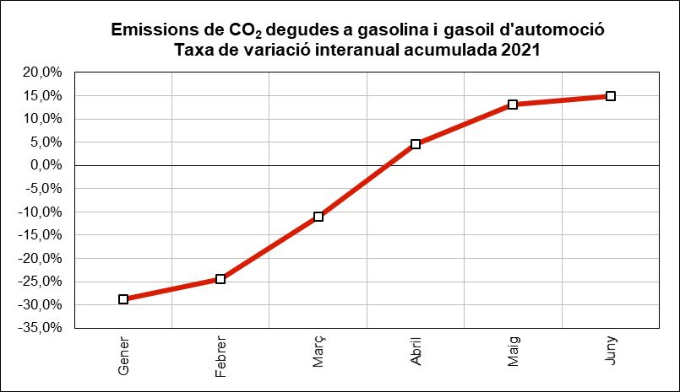
 | INDICADORS DE MOBILITAT I CONJUNTURA 2Q del 2021

 | Catalunya

Consum i emissions de carburants d'automoció
 | Període | 2021 | 2020 | variació 2021-2020 |  | Àmbit | Font
 |  |  |  | en xifres absolutes | en %
Consum carburants d'automoció (ktep) | maig-juliol | 7,300 | 5,838 | 1,462 | 25.0% | Estat | CORES | g
Consum gasoil (ktep) | maig-juny | 613 | 466 | 147 | 31.6% | Catalunya | ICAEN | g
Consum gasolina (ktep) | maig-juny | 168 | 95 | 73 | 76.8% | Catalunya |  | g
Emissions de CO2 del transport (*) (Tn) | maig-juny | 2,374,046 | 1,709,550 | 664,497 | 38.9% | Catalunya |  | g
(*) Gasolina i gasoil

MATRICULACIÓ VEHICLES
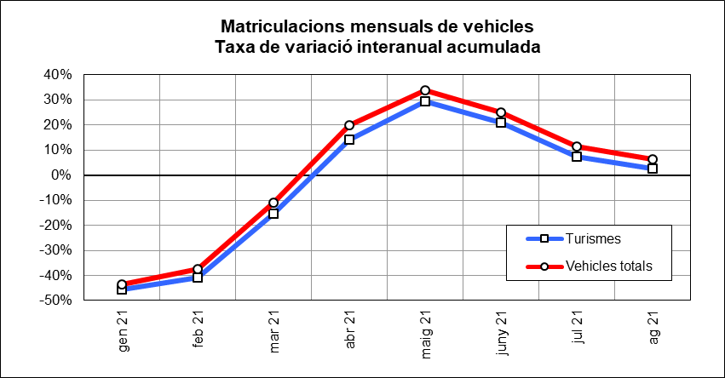
 | INDICADORS DE MOBILITAT I CONJUNTURA 2Q del 2021

 | Catalunya

Matriculacions de vehicles
 | Període | 2021 | 2020 | variació 2021-2020 |  | Àmbit | Font
 |  |  |  | en xifres absolutes | en %
Turismes | maig-agost | 44,724 | 47,649 | -2,925 | -6.1% | Catalunya | Dirección General de Tráfico | f
Motos i ciclomotors | maig-agost | 16,822 | 16,613 | 209 | 1.3% | Catalunya |  | g
Camions i furgonetes | maig-agost | 7,319 | 7,256 | 63 | 0.9% | Catalunya |  | g
Autobusos | maig-agost | 69 | 51 | 18 | 35.3% | Catalunya |  | g
Altres vehicles | maig-agost | 2,770 | 2,545 | 225 | 8.8% | Catalunya |  | g
Vehicles totals | maig-agost | 71,704 | 74,114 | -2,410 | -3.3% | Catalunya |  | f

ALTRES INDICADORS
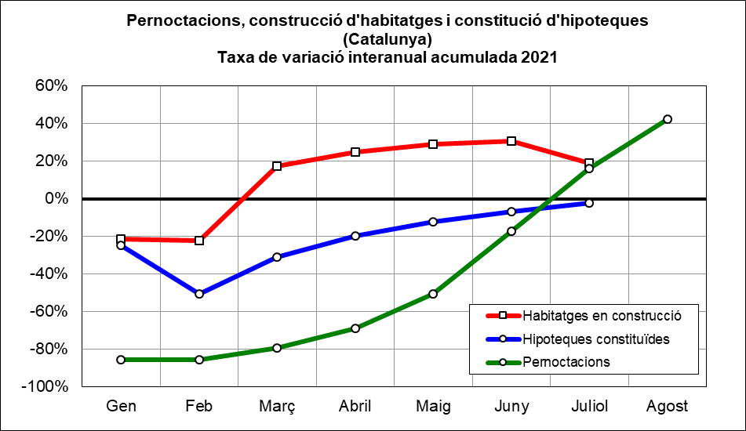
 | INDICADORS DE MOBILITAT I CONJUNTURA 2Q del 2021

 | Catalunya

Altres indicadors
 | Període | 2021 | 2020 | variació 2021-2020 |  | Àmbit | Font
 |  |  |  | en xifres absolutes | en %
Pernoctacions en hotels | maig-agost | 13,334,500 | 4,868,298 | 8,466,202 | 173.9% | Catalunya | INE | g
Habitatges en construcció (visats d'obra) (*) | maig-juliol | 4,538 | 4,085 | 453 | 11.1% | Catalunya | Idescat | g
Hipoteques constituïdes (milers d'Euros) | maig-juliol | 3,887,899 | 2,853,217 | 1,034,682 | 36.3% | Catalunya | INE | g
(*) Nombre de nous habitatges que està previst construir o rehabilitar, en base als visats de direcció d'obra.

MOBILITAT VIATGERS
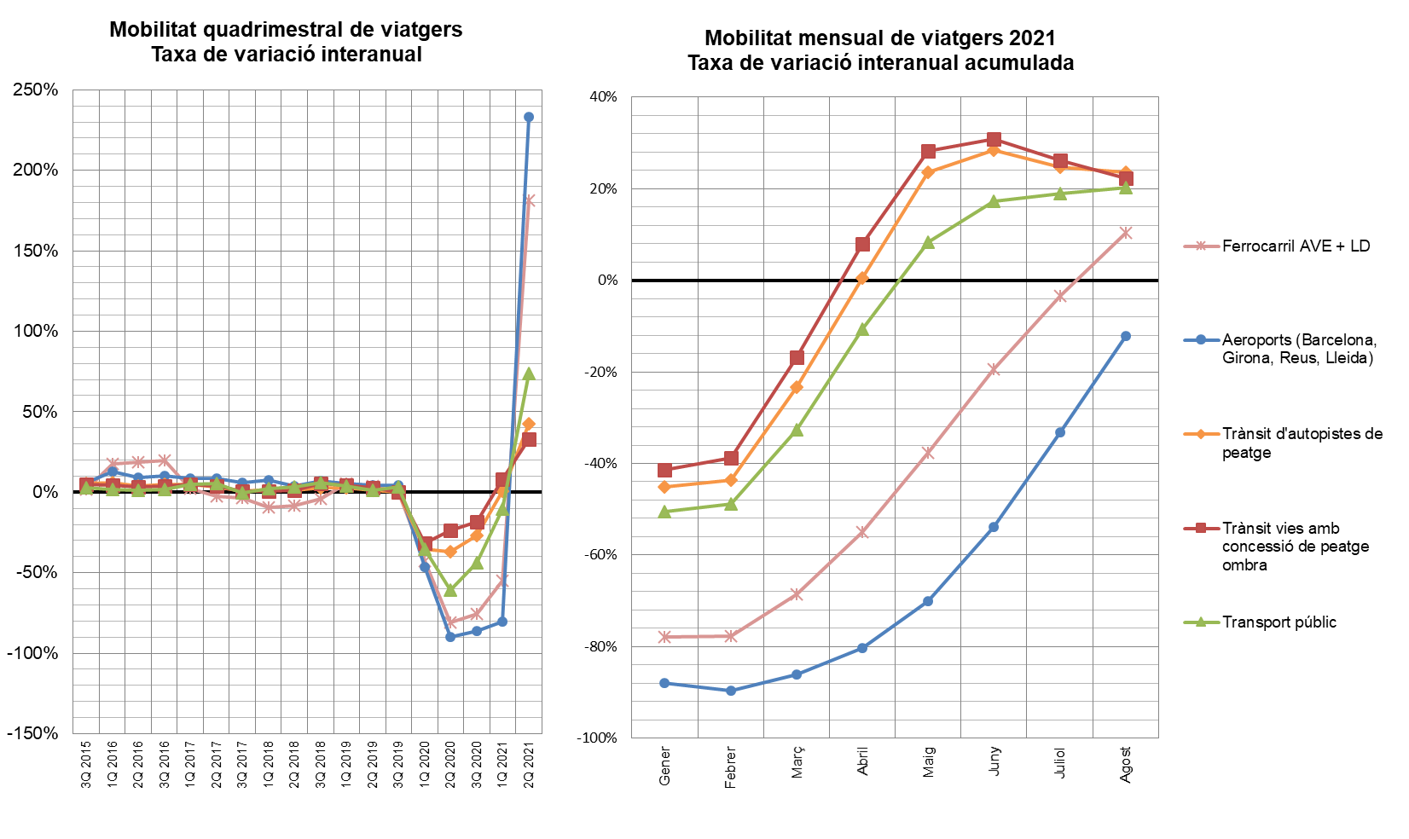
INDICADORS DE MOBILITAT I CONJUNTURA 2Q del 2021

Catalunya

MOBILITAT (no llarg recorregut)
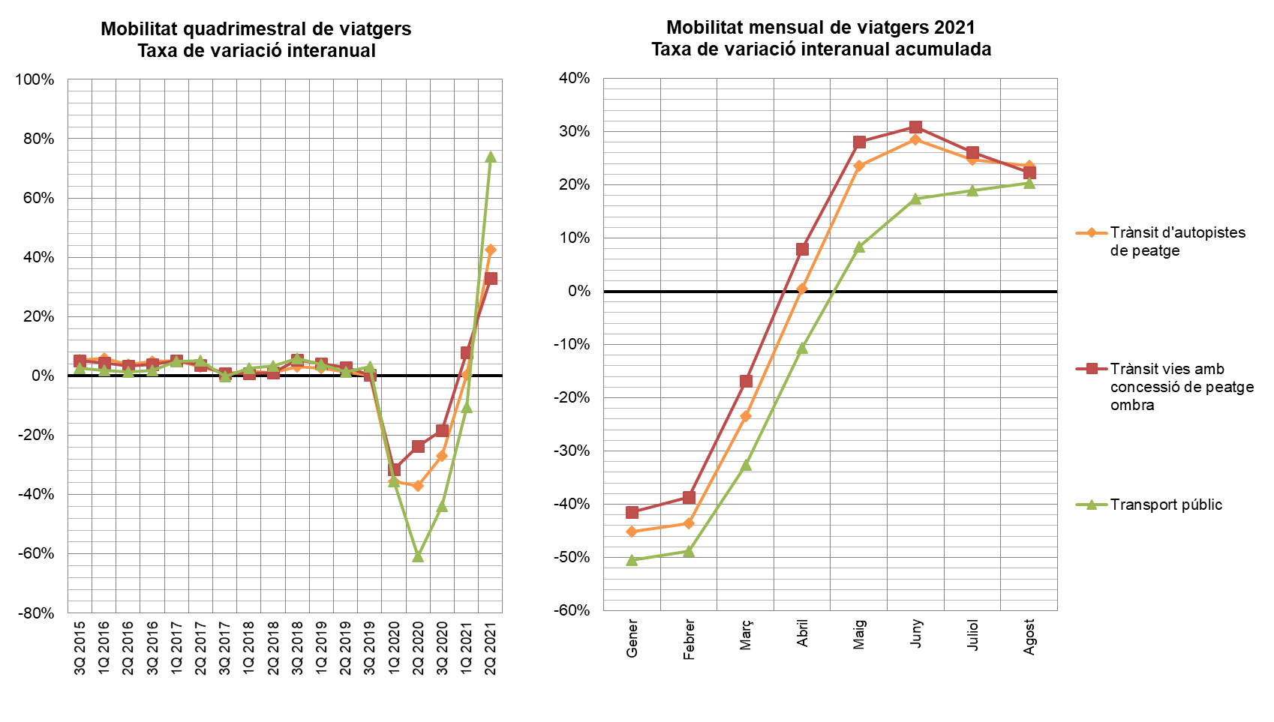
INDICADORS DE MOBILITAT I CONJUNTURA 2Q del 2021

Catalunya

TAXA VARIACIÓ MERCADERIES
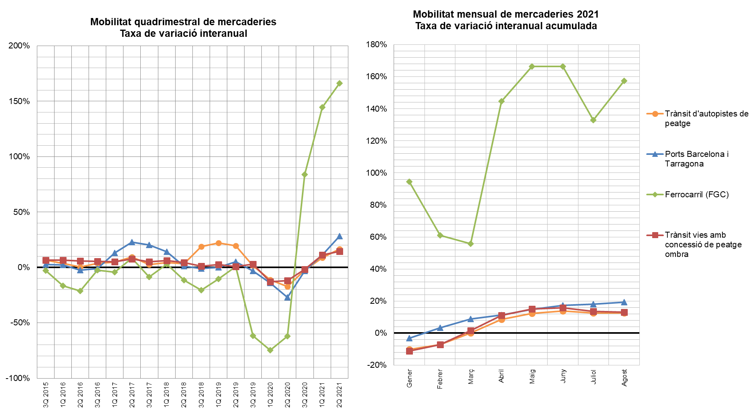
INDICADORS DE MOBILITAT I CONJUNTURA 2Q del 2021

Catalunya

